Visuel 1
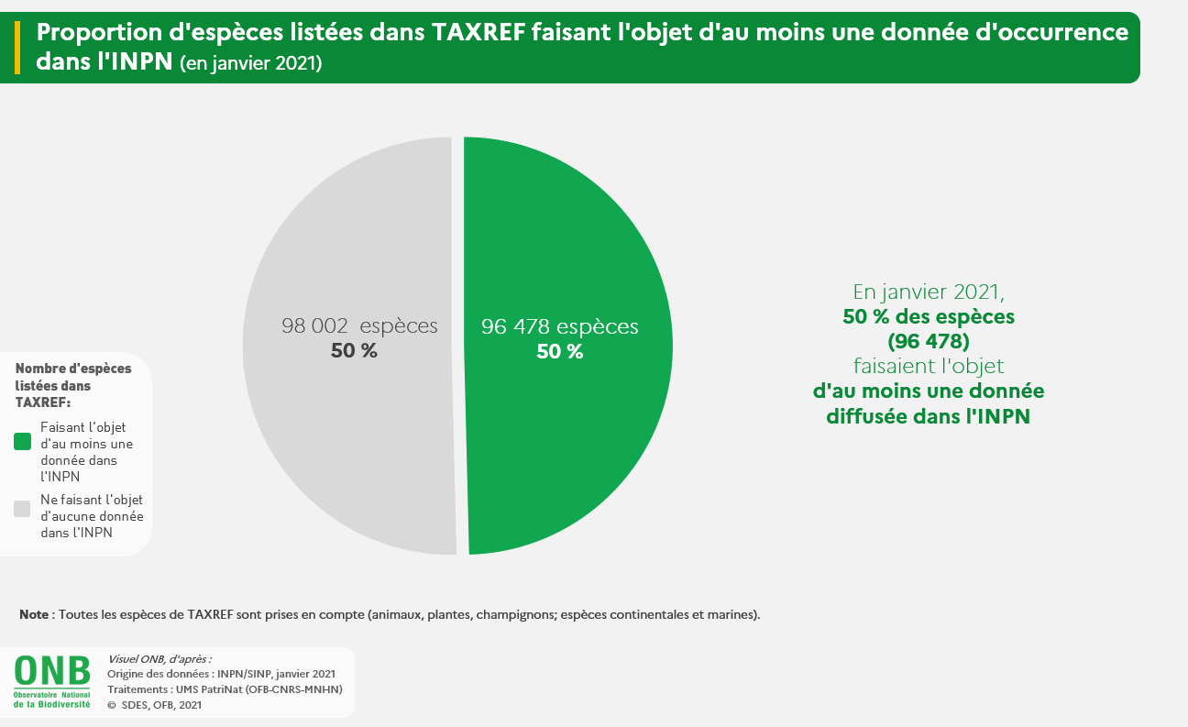

Visuel 2
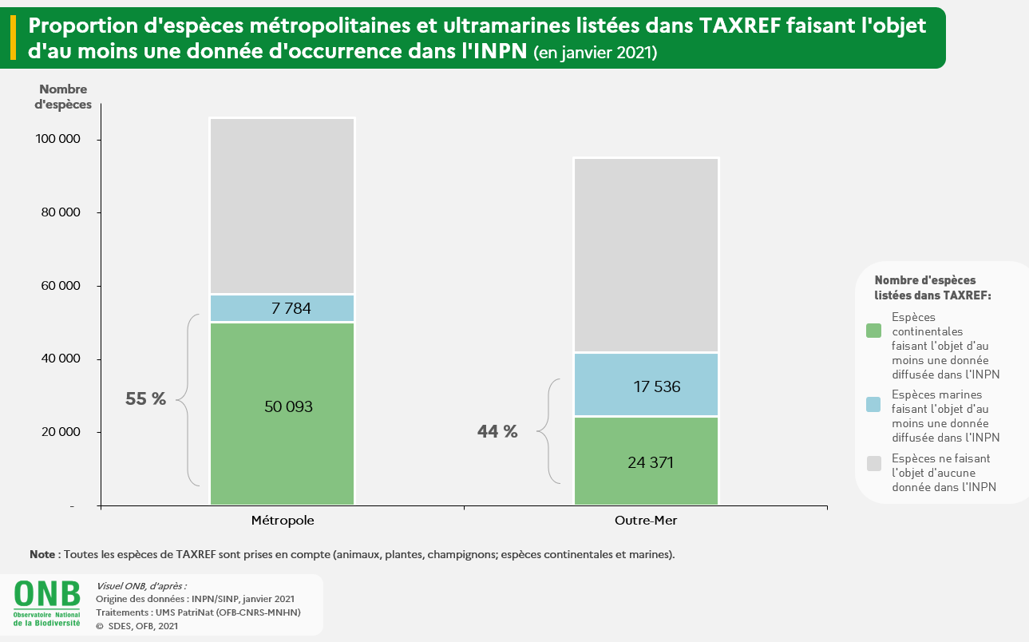

Visuel 3
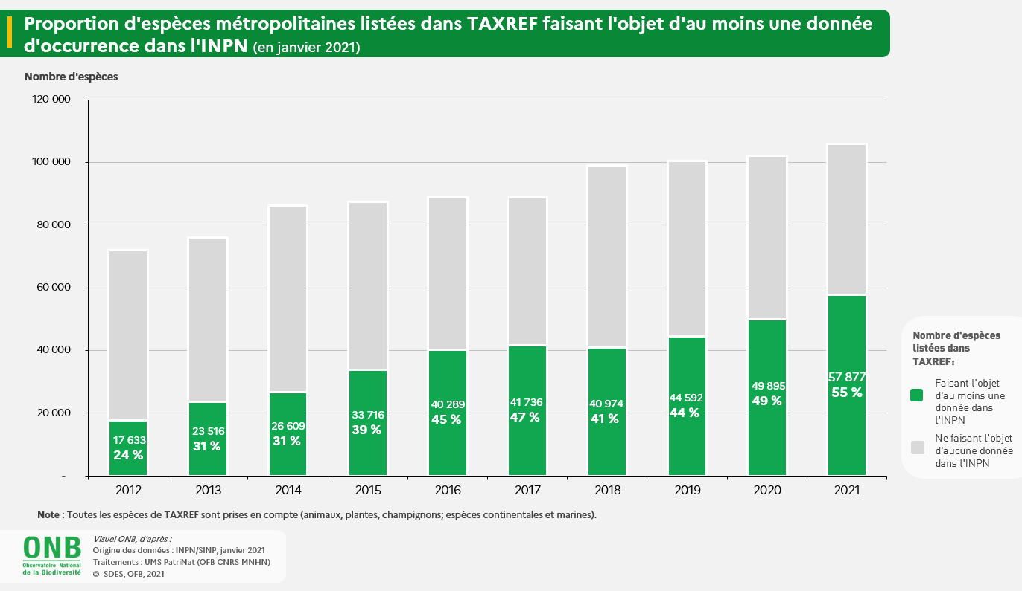

Visuel 4
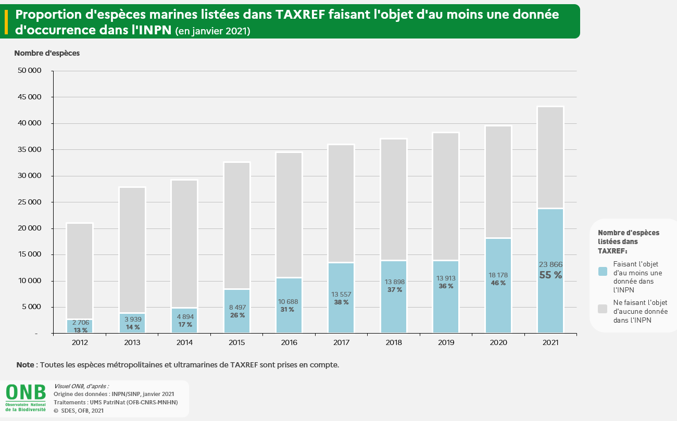

Construction Visuel 1
Nombre d'espèces faisant l'objet d'au moins une donnée diffusée dans l'INPN | 96478
Nombre d'espèces n'ayant pas de donnée diffusée dans l'INPN | 98002

Construction visuel 2
 | Nombre d'espèces continentales faisant l'objet d'au moins une donnée diffusée dans l'INPN | Nombre d'espèces marines faisant l'objet d'au moins une donnée diffusée dans l'INPN | Nombre d'espèces n'ayant pas de donnée diffusée dans l'INPN
Métropole | 50093 | 7784 | 48092
Outre-Mer | 24371 | 17536 | 53153

Construction Visuel 3
 | Nombre d'espèces faisant l'objet d'au moins une donnée diffusée dans l'INPN | Nombre d'espèces n'ayant pas de donnée diffusée dans l'INPN
2012 | 17633 | 54367
2013 | 23516 | 52484
2014 | 26609 | 59591
2015 | 33716 | 53609
2016 | 40289 | 48633
2017 | 41736 | 47001
2018 | 40974 | 58110
2019 | 44592 | 55817
2020 | 49895 | 52225
2021 | 57877 | 48092

Construction Visuel 4
 | Nombre d'espèces faisant l'objet d'au moins une donnée diffusée dans l'INPN | Nombre d'espèces n'ayant pas de données diffusées dans l'INPN
2012 | 2706 | 18309
2013 | 3939 | 23953
2014 | 4894 | 24401
2015 | 8497 | 24122
2016 | 10688 | 23829
2017 | 13557 | 22484
2018 | 13898 | 23236
2019 | 13913 | 24419
2020 | 18178 | 21393
2021 | 23866 | 19417

